微生信示例185
chromosome | start | end | gene | log2fc | 微生信，您身边的数据分析，可视化专家
chr22 | 50600793 | 50613981 | MAPK8IP2 | 1.2 | https://www.bioinformatics.com.cn/plot_basic_rcircos_chromosome_gene_name_plot_185
chr6 | 136999971 | 137045180 | IL20RA | 2.5
chr7 | 44217150 | 44334577 | CAMK2B | 0.51 | 输出示例图
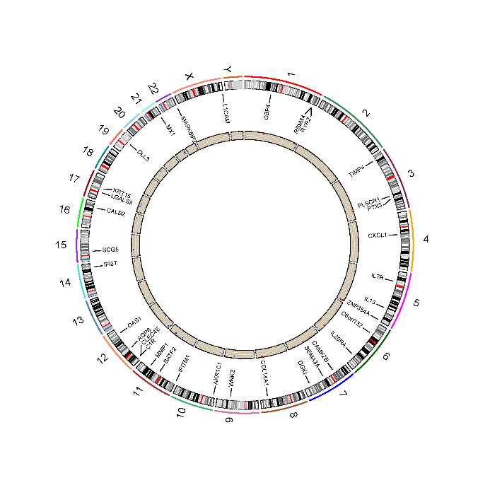
chr7 | 83955777 | 84492724 | SEMA3A | 0.51
chr12 | 49967194 | 49977139 | AQP6 | 0.51
chr12 | 112905856 | 112933219 | OAS1 | 0.51
chr19 | 39498895 | 39508481 | DLL3 | 0.51
chr3 | 12153068 | 12158912 | TIMP4 | 0.51
chr21 | 41420020 | 41470071 | MX1 | 0.51
chr7 | 137381037 | 137847092 | DGKI | 0.51
chr12 | 7080214 | 7092540 | C1R | 0.51
chr1 | 89181144 | 89198942 | GBP4 | 0.51
chr3 | 157436850 | 157443633 | PTX3 | 0.51
chr4 | 73869393 | 73871308 | CXCL1 | 0.51
chr9 | 93184916 | 93320572 | WNK2 | 0.51
chr14 | 94104836 | 94116698 | IFI27 | 0.51
chr12 | 8533305 | 8540905 | CLEC4E | 0.51
chr15 | 32641676 | 32697098 | SCG5 | 0.51
chr11 | 64987945 | 64997018 | BATF2 | 0.51
chr5 | 35852695 | 35879603 | IL7R | 0.51
chr17 | 27629798 | 27649560 | LGALS9 | 0.51
chr5 | 178711512 | 178730659 | ZNF354A | 0.51 | B站：Rcircos图展示差异表达基因视频教程
chr5 | 132656263 | 132661110 | IL13 | 0.51
chr17 | 41513745 | 41522529 | KRT15 | 0.51 | 注意：
chr16 | 71358713 | 71390436 | CALB2 | 0.51
chr11 | 310041 | 315272 | IFITM1 | 0.51
chr10 | 4963253 | 4983283 | AKR1C1 | 0.51
chr8 | 120059780 | 120373573 | COL14A1 | 0.51 | 使用问题，或数据分析合作意向
chr6 | 42101119 | 42142620 | C6orf132 | 0.51 | 请微信扫码联系我们

chr3 | 146515180 | 146544856 | PLSCR1 | 0.51
chr1 | 235131183 | 235161283 | RBM34 | 0.51
chr11 | 102789401 | 102798160 | MMP1 | -11.48742232
chr1 | 237042184 | 237833988 | RYR2 | -2.783778903
chrX | 153861514 | 153886173 | L1CAM | -2.273558811

